CENTRAL
INVENTARIO DO T.I

TOTAL DE ATIVOS | DEPARTAMENTOS | COM RESPONSÁVEL | COM HOSTNAME
513 | 56 | 505 | 343

categoria
 | Quantidade
Desktops/Micros | 196
Monitores | 235
Notebooks | 22
Impressoras | 7
Telefonia | 53
Outros | 0
Concentração por marca
 | Quantidade
Dell | 405
Grandstream | 53
LG | 42
XEROX | 4
Apple | 3
Samsung | 2
OUTRAS | 4
NÃO INFORMADO | 0

Condição registrada
 | Quantidade
Bom/OK | 404
Descarte | 81
Inativo | 15
Outros | 13
Não informado | 0
Quantidade de ativos por departamento
 | Quantidade de ativos
Depósito RH | 207
Jornalismo | 59
Marketing | 21
Switcher | 16
Comercial | 15
Administrativo | 13
RH | 13
T.I | 12
Técnica | 12
Financeiro | 11
OPEC | 9
Contabilidade | 8
Programação | 8
DIRETORIA EXECUTIVA | 6
Frente do swicher | 5
Operações | 5
Master | 5
Diretoria Administrativa | 4
Áudio | 4
Controladoria | 4
Dallet | 4
Recepção | 4
Diretoria Comercial | 4
ILHA 1 | 3
ILHA 2 | 3
ILHA 3 | 3
ILHA 4 | 3
Administração | 3
Almoxarifado | 3
Camarim | 3
Swicher | 3
NUCLEOS | 3
Cabine OFF | 2
Diretoria Ins | 2
Meet | 2
Portaria | 2
SALA DE REUNIÃO | 2
Switcher fora | 2
Diretoria Institucional | 2
NUCLEOS ESPECIAIS | 2
Tecnica | 2
TI | 2
Diretoria Exec | 1
Cartucheira | 1
Programação/Market | 1
Secretária | 1
Sala Tecnica | 1
Gerencia Op/Eg | 1
FTP | 1
SUITA / CENTRAL TECNICA | 1
...

A+
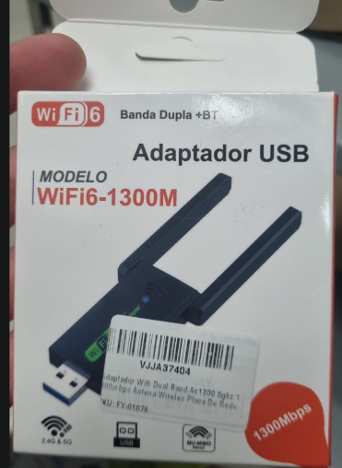
MARCA | MODELO | Padrão Wi-Fi | Velocidade Max | Frequência | Recursos extras | Tec/REDE | INTERFACE | IMAGEM
Genérico | WiFi6-1300M (SKU: FY-01076) | Wi-Fi 6 | 1300Mbps | Banda Dupla (2.4 GHz e 5.0 GHz) | Conectividade Bluetooth(BT) integrada | MU-MIMO | Conexão USB
Genérico | WiFi6-1300M (SKU: FY-01076) | Wi-Fi 6 | 1300Mbps | Banda Dupla (2.4 GHz e 5.0 GHz) | Conectividade Bluetooth(BT) integrada | MU-MIMO | Conexão USB
Genérico | WiFi6-1300M (SKU: FY-01076) | Wi-Fi 6 | 1300Mbps | Banda Dupla (2.4 GHz e 5.0 GHz) | Conectividade Bluetooth(BT) integrada | MU-MIMO | Conexão USB
Genérico | WiFi6-1300M (SKU: FY-01076) | Wi-Fi 6 | 1300Mbps | Banda Dupla (2.4 GHz e 5.0 GHz) | Conectividade Bluetooth(BT) integrada | MU-MIMO | Conexão USB

MARCA | MODELO | Padrão Wi-Fi | Tipo de Dispositivo | Interface/Rede | Recursos/Segurança | Suporte/VPN | Alime/Elétrica | Homologação | OBS | IMAGEM
CISCO | WRVS4400N V2 | IEEE 802.11n | Roteador de Segurança Gigabit Wireless-N com VPN | 4 portas LAN Gigabit(10/100/1000 Mbps) 1 porta WAN Gigabit (10/100/1000 Mbps) | Firewall SPI, Prevenção de Dos, Filtro de URL/Palavras-chave | IPsec VPN (até 32 túneis simultaneos), QuickVPN | 12V DC, 1A | Certificado Anatel | Alguns arranhões estado OK | 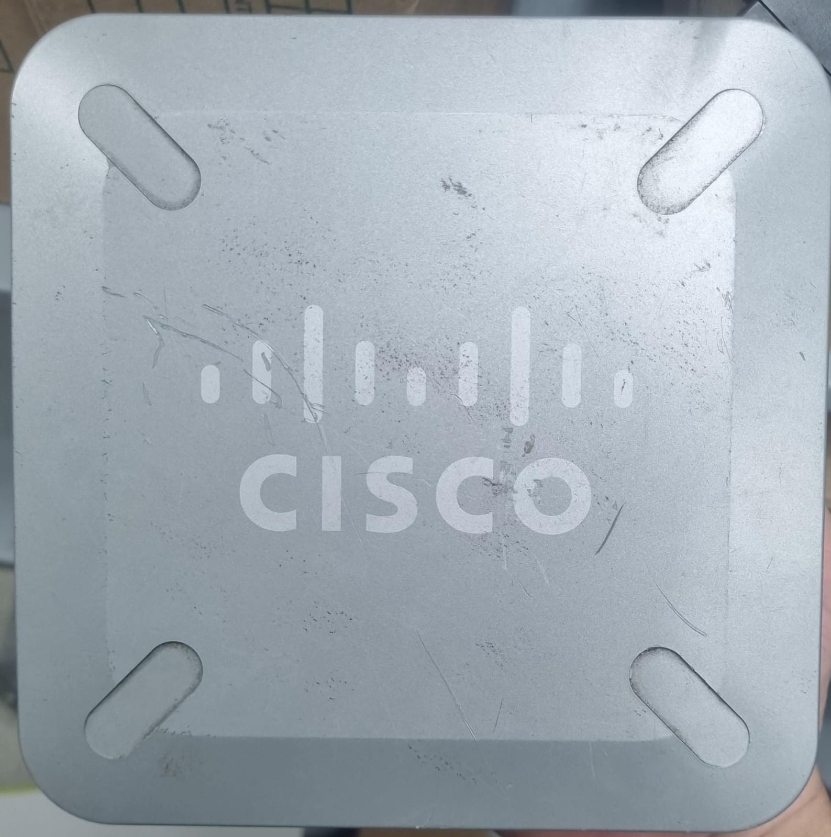
CISCO | Cisco Aironet 1602I | IEEE 802.11a, 802.11b, 802.11g e 802.11n | Ponto de acesso corporativo indoor dual-band, com antenas internas | 1 porta 10/100/1000BASE-T (RJ-45) + porta de console (RJ-45) | WPA/WPA2, 802.1X, AES/TKIP; detecção de AP não autorizado e proteção de quadros de gerenciamento | Sem VPN integrada; operação por controladora Cisco ou autônoma, conforme a versão | 44–57 V DC; PoE IEEE 802.3af; consumo de 12,95 W | Homologação Anatel não confirmada; verificar a etiqueta e o número do equipamento | Amarelado e alguns arranhões estado Ok | 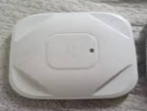

MARCA | Modelo | Área Ativa (Diagonal) | Dimensões da Área Ativa | Alimentação da Mesa | Código de Barras (EAN)/FCC | Alimentação da Caneta | Níveis de Pressão da Caneta | Resolução | País de Fabricação | IMAGEM
C3 Tech (Distribuído por Coletek) | Media Tablet 14.1" Prata (TB141) | 14.1 Polegadas | Aproximadamente 30,4 cm x 19,0 cm | USB DC 5V - 40mA (Consumo elétrico ultra baixo) | 7898927890254 | 1 Pilha AAA (Palito) | 1024 níveis de sensibilidade | Até 4000 LPI (Linhas por polegada) | w | 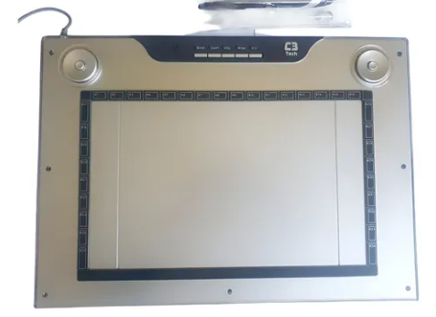
Wacom | Intuos4 Large (PTK-840) | 15,1 polegadas (383,5 mm) | 325,1 x 203,2 mm | 5V ⎓ 300mA (Via USB) | HV4PTK | Ressonância Eletromagnética (Sem fio e sem bateria) | 2.048 níveis | 5.080 lpi (Linhas por polegada) | China | 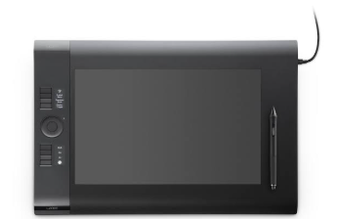

COMPONENTE | FORMATO | TIPO | QUANT | MODELO | OBSERVAÇÃO | imagem
RAM | UDIMM/DIMM | DDR | 21
RAM | UDIMM/DIMM | DDR | 4
PLACA DE VIDEO |  | baixo perfil | 6 | ATI/AMD RADEON |  | 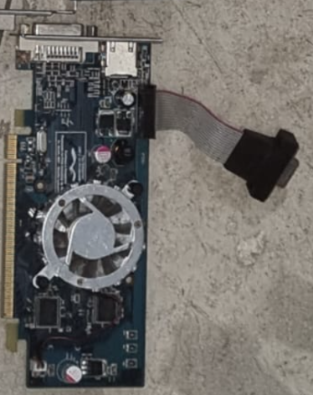
PLACA PCI |  |  | 1 | Pinnacle Systems |  | 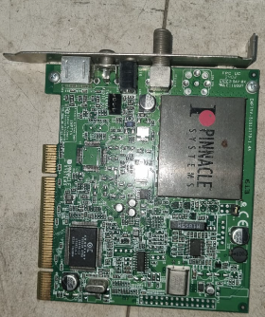
Placa de Rede Sem Fio (Wi-Fi) |  |  | 6 | D-Link DWA-525 Wireless N 150 | Circuito verde, etiqueta branca grande, grafismo laranja e preto com detalhes em triângulo. | 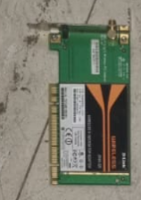
Placa Controladora / Interface | PCI Padrão ou PCIe x1 |  | 1 | Genérica / Antiga | Placa pequena escura (preta) com conectores externos no espelho (pode ser USB ou Som). | 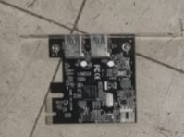
Placa de Vídeo ou Rede de Servidor | PCI / AGP ou PCIe | PCI com porta paralela DB25 (ou serial/paralela), | 1 | Modelo com refrigeração passiva (Ex: GPU básica antiga ou placa de rede dedicada) | Placa de circuito verde comprida com um grande dissipador de calor preto passivo. | 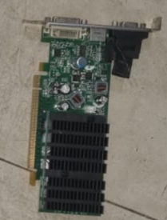
Placa de Expansão / Interface |  |  | 2 | Placa vertical estreita com circuito escuro/preto e conexão traseira (provável controladora). | Genérica | 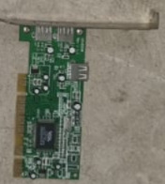
RAM | Corsair | DIMM | 12 | Corsair Value Select DDR3 | Indicado para motherboards (placas-mãe) de PCs de escritório ou computadores desktop mais antigos compatíveis com tecnologia DDR3.
RAM |  | DIMM | 10 |  | Tecnologias mais antigas como SDRAM, DDR1 ou DDR2
RAM |  | DIMM | 2 |  | computadores de secretária (desktop)
RAM |  | dependendo do formato exato (DIMM/RDIMM) | 2 |  | DDR3
RAM |  | DIMM | 6 |  | Pentes de memória RAM UDIMM/DIMM de 240 pinos para PC de secretária
RAM |  | SO-DIMM | 8 |  | chips de memória soldados à placa de circuito impresso (PCB) verde, com contactos dourados na parte inferior e etiquetas autocolantes brancas com códigos de barras e especificações técnicas de fábrica. | 

